Sammanfattning
 | Namn: Trondheim Linje 1
Stadens Utformning
 | Parameter | Poäng | Max P |  | Stadens Utformning | 9.3411757176 | 0.21702905034
 | Samplanering | 2 | 2 |  | Kollektivtrafikens infrastruktur | 12.716053379 | 0.29543957553
 | Genhet | 1.2 | 3 |  | Fordon och stödsystem | 14.966666667 | 0.34772940276
 | Hållplatsavstånd | 3.5 | 5 |  | Trafikering | 6.0172349194 | 0.13980197137
 | Tvära kurvor | 0.0 | 3
 | Barriäreffekt | 3.0 | 3
 | Cykelstråk | 1.0 | 2 |  | Stadens Utformning | 9
 | Anslutningar till hållplatser | 0.6 | 2 |  | Stadens Utformning pot | 11
 | Totalt | 9.3 | 20.0 | 0.46705878588 | Kollektivtrafikens infrastruktur | 13
Kollektivtrafikens infrastruktur |  |  |  |  | Kollektivtrafikens infrastruktur pot | 33
 | Parameter | Poäng | Max P |  | Fordon och stödsystem | 15
 | Busskörfält eller bussgata | 1.8 | 8 |  | Fordon och stödsystem pot | 5
 | Busskörfältens placering | 0.7 | 4 |  | Trafikering | 6
 | Annan användning av busskörfälten | 0.6 | 3 |  | Trafikering pot | 8
 | Utfarter i busskörfält | 0.0 | 2
 | Gatuparkering | 0.9 | 3
 | Farthinder | 1.7 | 3
 | Bussprioritet i korsningar | 1.4 | 7
 | Svängande trafik som korsar bussens körväg | 0.0 | 3
 | Hållplatstyper och plant insteg | 4.2 | 10
Trondheim Linje 2
 | Utrustning på hållplatser | 1.5 | 3
 | Totalt | 12.7 | 46.0 | 0.27643594302
Fordon och stödsystem
 | Parameter | Poäng | Max P
 | Identitet | 2.0 | 4
 | Realtidsinformation | 4.0 | 4
 | Påstigning i alla dörrar | 9.0 | 10
 | Regularitetsstöd | 0.0 | 2
 | Totalt | 15.0 | 20 | 0.74833333333
Trafikering
 | Parameter | Poäng | Max P
 | Turtäthet dagtid | 1.0 | 4.0
 | Turtäthet kvällar och helger | 0.0 | 4.0
 | Öppetider vardag | 2.0 | 3.0
 | Öppetider helg | 3.0 | 3.0
 | Totalt | 6.0 | 14.0 | 0.42980249425
 | Summa | 45.0 | 100.0

 | Parametrar | Faktisk poäng | Skillnad | tot
 | 25. Öppetider helg | 3 | 0 | 3
 | 24. Öppetider vardag | 2 | 1 | 3
 | 23. Turtäthet kvällar och helger | 0 | 4 | 4
 | 22. Turtäthet dagtid | 1.0172349194 | 2.9827650806 | 4
 | 21. Regularitetsstöd | 0 | 2 | 2
 | 20. Påstigning i alla dörrar | 9 | 1 | 10
 | 19. Realtidsinformation | 3.9666666667 | 0.033333333333 | 4
 | 18. Identitet | 2 | 2 | 4
 | 17. Utrustning på hållplatser | 1.5333333333 | 1.4666666667 | 3
 | 16. Hållplatstyper och plant insteg | 4.1666666667 | 5.8333333333 | 10
 | 15. Svängande trafik | 0 | 3 | 3
 | 14. Bussprioritet i korsningar | 1.4 | 5.6 | 7
 | 13. Farthinder | 1.6511802173 | 1.3488197827 | 3
 | 12. Gatuparkering | 0.86436867741 | 2.1356313226 | 3
 | 11. Utfarter i busskörfält | 0 | 2 | 2
 | 10. Annan användning av busskörfälten | 0.6 | 2.4 | 3
 | 9. Busskörfältens placering | 0.74104401228 | 3.2589559877 | 4
 | 8. Busskörfält eller bussgata | 1.7594604721 | 6.2405395279 | 8
 | 7. Anslutningar till hållplatser | 0.6 | 1.4 | 2
 | 6. Cykelstråk | 1 | 1 | 2
 | 5. Barriäreffekt | 3 | 0 | 3
 | 4. Tvära kurvor | 0.028368794326 | 2.9716312057 | 3
 | 3. Hållplatsavstånd | 3.5 | 1.5 | 5
 | 2. Genhet | 1.2128069233 | 1.7871930767 | 3
 | 1. Samplanering | 2 | 0 | 2

Kollektivtrafikens infrastruktu
 |  |  |  |  |  | Start Ranheim |  |  |  |  |  | Start Östre Lund
Busskörfält eller bussgata | Poäng tot | Antal | Viktning med | Poäng |  | Annan användning | Mittförlagd | Typ av körfält | Avstånd | Skillnad |  | Annan användning | Mittförlagd | Typ av körfält | Avstånd | Skillnad
Fysiskt separerade busskörfält (till exempel med kantsten eller refug mellan busskörfält och övriga körfält) eller bussgata | 8 | 1970 | 0.07 | 0.59048332709 |  |  |  | Blandtrafik | 2930 | 2930 | 21440 |  |  | Blandtafik | 2280 | 2280 |  | Blandtrafik | 7060 | 7060 |  | Blandtrafik | 3820 | 3820
Visuellt markerade busskörfält med avvikande färg och heldragen linje, men ingen fysisk separering | 6 | 0 | 0.00 | 0 |  | x |  | linje | 3170 | 240 | 18510 |  |  | linje | 2400 | 120 | x | linje | 7580 | 520 |  | linje | 4050 | 230
Busskörfält avgränsade endast med målad linje | 4 | 7800 | 0.29 | 1.168977145 |  |  |  | Blandtrafik | 1580 | 1580 | 18270 |  |  | Blandtafik | 3830 | 1430 |  | Blandtrafik | 7900 | 320 |  | Blandtrafik | 4660 | 610
Blandtrafik | 0 | 16920 | 0.63 | 0 |  |  | x | Fysisk | 1950 | 370 | 16690 |  |  | linje | 4030 | 200 | x | linje | 8000 | 100 |  | linje | 4940 | 280
 | Tot | 26690 | Summa | 1.8 |  |  |  | Blandtrafik | 3870 | 1920 | 16320 |  |  | Blandtafik | 4240 | 210 |  | Blandtrafik | 8460 | 460 |  | Blandtrafik | 5330 | 390
 |  |  |  |  |  |  |  | linje | 4390 | 520 | 14400 |  |  | Fysisk | 4330 | 90 |  | linje | 9580 | 1120 |  | linje | 5590 | 260
 |  | 0 |  |  |  |  |  | Blandtrafik | 4760 | 370 | 13880 |  |  | Blandtafik | 4480 | 150 |  | Blandtrafik | 9840 | 260 |  | Blandtrafik | 9620 | 4030
 |  | 26690 |  |  |  |  |  | linje | 4860 | 100 | 13510 |  |  | linje | 4710 | 230 |  | linje | 11170 | 1330 |  | linje | 10390 | 770
 |  |  |  |  |  |  | x | Fysisk | 5180 | 320 | 13410 |  |  | Fysisk | 4810 | 100 |  | Blandtrafik | 16030 | 4860 |  | Blandtrafik | 10480 | 90
 |  | Blandtrafik |  |  |  |  |  | Blandtrafik | 5310 | 130 | 13090 |  |  | linje | 5160 | 350 |  | linje | 16120 | 90 |  | linje | 11360 | 880
 |  | Visuell |  |  |  |  |  | linje | 6370 | 1060 | 12960 |  |  | Blandtafik | 5490 | 330 |  | Blandtrafik | 17100 | 980 |  | Blandtrafik | 11560 | 200
 |  | linje |  |  |  |  |  | Blandtrafik | 6700 | 330 | 11900 |  |  | linje | 5590 | 100 |  | linje | 17260 | 160 |  | linje | 12000 | 440
 |  | Fysisk |  |  |  |  |  | linje | 7940 | 1240 | 11570 |  |  | Blandtafik | 9720 | 4130 |  | Blandtrafik | 17380 | 120 |  | Blandtrafik | 12070 | 70
 |  |  |  |  |  |  |  | Blandtrafik | 12890 | 4950 | 10330 |  |  | linje | 11920 | 2200 |  | linje | 17610 | 230 | x | linje | 12130 | 60
 |  |  |  |  |  |  | x | Fysisk | 13030 | 140 | 5380 |  |  | Blandtafik | 12060 | 140 |  | Blandtrafik | 21400 | 3790 |  | linje | 12470 | 340
 |  |  |  |  |  |  |  | Blandtrafik | 14050 | 1020 | 5240 |  | x | linje | 12170 | 110 |  |  |  |  |  | Blandtrafik | 13820 | 1350
 |  |  |  |  |  |  |  | Fysisk | 14130 | 80 | 4220 |  |  | linje | 12670 | 500 |  |  |  |  |  | linje | 14160 | 340
 |  |  |  |  |  |  |  | Blandtrafik | 14230 | 100 | 4140 |  | x | Fysisk | 12790 | 120 |  |  |  |  |  | Blandtrafik | 21400 | 7240
 |  |  |  |  |  |  |  | linje | 14480 | 250 | 4040 |  |  | Blandtafik | 12900 | 110
 |  |  |  |  |  |  |  | Blandtrafik | 15840 | 1360 | 3790 |  | x | Fysisk | 12990 | 90
 |  |  |  |  |  |  |  | linje | 16040 | 200 | 2430 |  |  | Blandtafik | 13070 | 80
 |  |  |  |  |  |  |  | Blandtrafik | 18270 | 2230 | 2230 |  | x | Fysisk | 13200 | 130
 |  |  |  |  |  |  |  |  |  |  |  |  |  | Blandtafik | 13830 | 630
 |  |  |  |  |  |  |  |  |  |  |  |  |  | linje | 14210 | 380
 |  |  |  |  |  |  |  |  |  |  |  |  |  | Blandtafik | 16090 | 1880
 |  |  |  |  |  |  |  |  |  |  |  |  | X | Fysisk | 16620 | 530
 |  |  |  |  |  |  |  |  |  |  |  |  |  | Blandtafik | 21220 | 4600

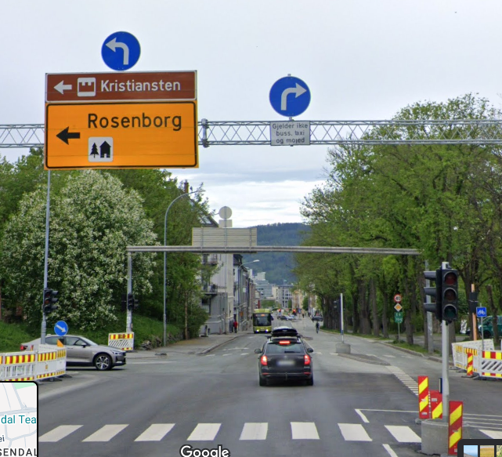
Busskörfältens placering | Poäng tot | Antal | Viktas med | poäng
Mittförlagda busskörfält eller bussgata (egen bussgata eller busskörfält där båda riktningarna är samlade vid sidan av övriga körfält) | 4 | 1810 | 0.19 | 0.74104401228
Busskörfält i körbanekant (yttre körfält, utmed kantsten eller gatuparkering) | 0 | 7960 | 0.81 | 0
 |  |  | Summa | 0.74

Annan användning av busskörfälten (max 3 p) | Poäng tot | Antal | Viktas med | Poäng
Endast bussar (och utryckningsfordon) tillåts | 3 |  | 0.2 | 0.6
Blandtrafik eller busskörfält där cykel eller taxi tillåts | 0 |  | 0
 |  |  | Summa | 0.6

Utfarter i busskörfält (max 2 p) | Poäng tot | Antal | Viktas med | Poäng
Inga | 2 | 6 | 0.61412487206 | -0.45649948823
0,25 per kilometer i genomsnitt | 1 |  |  | 0
0,5 per kilometer eller fler | 0 |  |  | 0
 |  |  | Summa | 0

Gatuparkering (max 3 p) | Poäng tot | Antal | Viktning med | Poäng
Inga | 3 | 19 | 0.71 | 0.86436867741
0,33 per kilometer i genomsnitt | 2 |  |  | 0
0,67 per kilometer | 1 |  |  | 0
1,00 per kilometer eller tätare | 0 |  |  | 0
 |  |  | Summa | 0.9
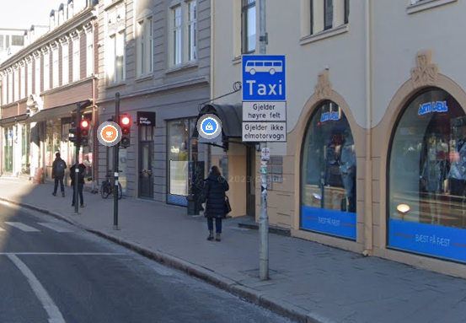
Farthinder (max 3 p) | Poäng tot | Antal | Viktning med | Poäng
Inga | 3 | 6 | 0.22 | 1.6511802173
0,17 per kilometer i genomsnitt | 2
0,33 per kilometer | 1
0,50 per kilometer eller tätare | 0
 |  |  | Summa | 1.7

Bussprioritet i korsningar (max 7 p) | Poäng | Antal | Viktas med | Poäng
Signalprioritet för busstrafiken införs eller bibehålls | 7 |  | 0.2 | 1.4
Ingen signalprioritet eller bussar på aktuell linje har väjningsplikt | 0
 |  |  | Summa | 1.4

Svängande trafik som korsar bussens körväg (max 3 p) | Poäng tot | Antal | Viktning med | Poäng
Förekommer ej | 3 | 10 | 1.02 | 1.4646878199
0,67 per kilometer i genomsnitt | 2
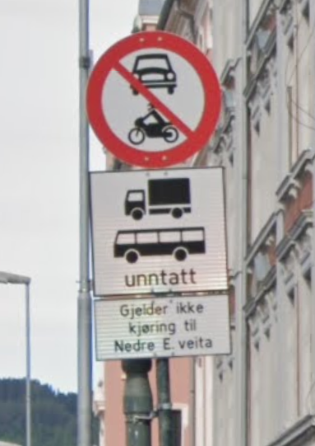
1,33 per kilometer | 1
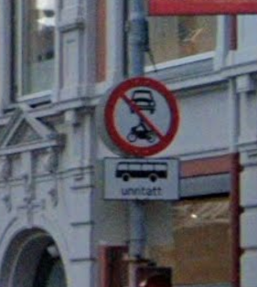
2,00 per kilometer eller tätare | 0
 |  |  | Summa | 0.0
*Gäller endast där det är busskörfält, ej i blandtrafik. Så endast där valig trafik korsar ett busskörfält.

Hållplatstyper och plant insteg (max 10 p) | Poäng tot | Antal | Viktning med | Poäng
Stopphållplats med plant insteg utan bussnigning: "spårvagnsplattform", ca 30 cm hög och utskjutande (så kallad klack eller perrongutvidgning) eller med an-nan utrustning för att minimera horisontellt avstånd mellan buss och plattform | 10 | 0 | 0.00 | 0 | Spårvagn
Stopphållplats med utskjutande plattform (så kallad klack eller perrongutvidg-ning) eller annan utrustning för att minimera horisontellt avstånd mellan buss och plattform | 8 | 0 | 0.00 | 0 | Midjeplattform
Stopphållplats | 5 | 50 | 0.83 | 4.1666666667 | Vanlig utan ficka
Fickhållplats (bussen måste göra minst en sidoförflyttning för att komma in eller ut från hållplatsen) | 0 | 10 | 0.17 | 0
 |  |  | Summa | 4.2

Utrustning på hållplatser (max 3 p) | Poäng tot | Antal | Viktning med | Poäng
Väderskydd, sittplatser och belysning finns – väntyta under tak motsvarande hela fordonets längd (eller åtminstone motsvarande avståndet mellan främsta och bakersta dörr) | 3 | 14.00 | 0.23 | 0.7
Väderskydd, sittplatser och belysning finns – väntyta under tak motsvarande minst halva fordonets längd | 2 | 6.00 | 0.10 | 0.2
Väderskydd, sittplatser och belysning finns – väntyta under tak motsvarande mindre än halva fordonets längd | 1 | 38.00 | 0.63 | 0.63333333333
Väderskydd, sittplatser eller belysning saknas | 0 | 2.00 | 0.03 | 0
 |  | Summa | 1 | 1.5

